MAPA DE MEDIOS 2017
MAPA DE MEDIOS

No se gestiona | NG
Gestión reactiva | GR
Gestión operativa | GO
Gestión estrategica | GE
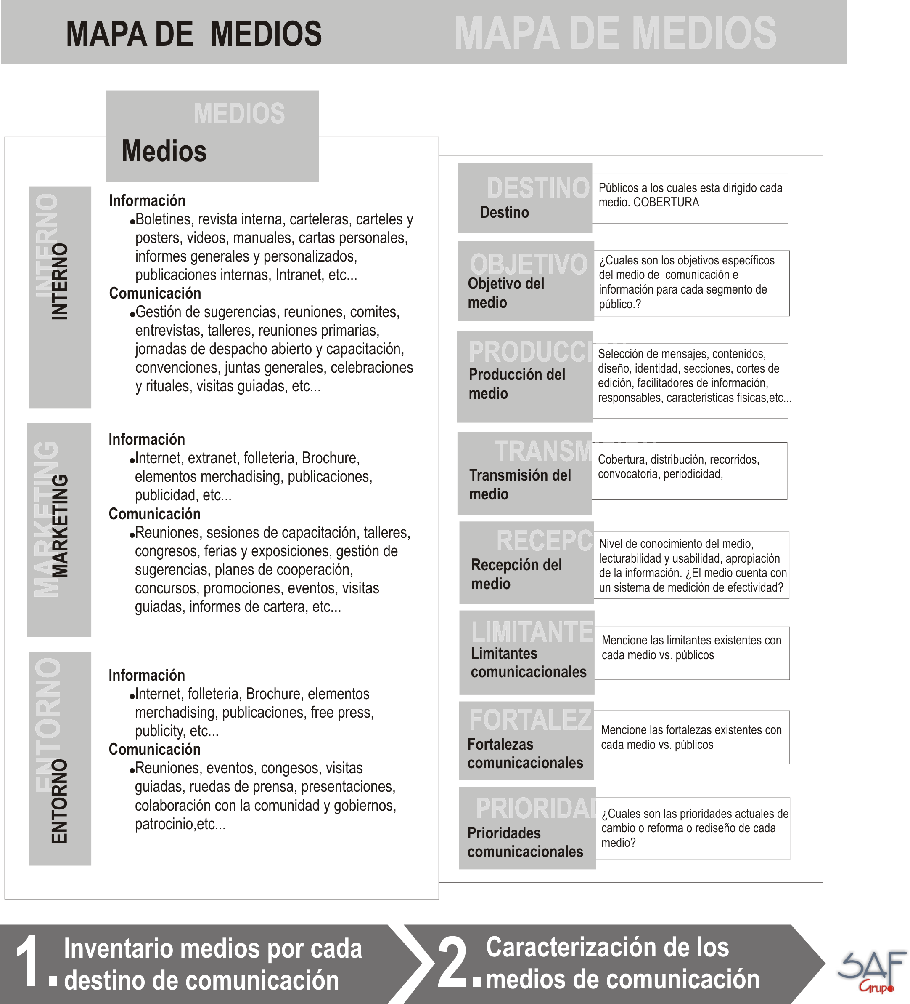
 |  |  | A QUIEN VA DIRIGIDO EL MEDIO |  |  |  |  |  |  |  |  |  |  |  |  |  |  |  |  | OBJETIVO DEL MEDIO |  |  | PRODUCCION DEL MEDIO |  |  |  |  |  |  |  |  |  |  |  |  |  |  |  |  |  | TRANSMISION DEL MEDIO |  |  |  | RECEPCION DEL MEDIO |  |  | LIMITANTES DEL MEDIO | FORTALEZAS DEL MEDIO | PRIORIDADES DEL MEDIO | FORMA DE GESTION ACTUAL
 | Clasificación |  | Internos |  |  |  |  |  |  |  | Entorno |  |  |  |  |  |  |  |  | El medio responde a una estrategia |  | ¿Cúal es el objetivo del medio? | Describa las caracteristicas fisicas del medio | Tiene estructura definida |  | ¿Se tiene definido quien selecciona los mensajes? |  |  | ¿Se cuenta con cortes de edición definidos? |  |  | ¿Se tiene definido quien define el diseño? |  |  | ¿Se cuenta con corresponsales o facilitadores de información? |  |  | ¿Se cuenta con un responsable directo del medio? |  |  | Cobertura | Forma de distribución | Convocatoria | Periodicidad | ¿Se ha evaluado la efectividad del medio?
MEDIOS | Medio de información | Medio de comunicación | Empleados | Directivos | Comité Directivo | Alcaldias Locales | Sindicato | Usuarios | Profesionales del sector | Proveedores | Policia | Otras Entidades del Gobierno Nacional y Regional | Juntas Administradoras Locales | Colectividades locales | Sindicatos | Asociaciones | Congreso y Concejo | Medios de comunicación | Ciudadanos en general | Si | No |  |  | Si | No | Si | No | Quién? indique el cargo | Si | No | Cada cuanto ? Indique el parametro. | Si | No | Quién? indique el cargo | Si | No | Quienes? Indique los cargos y su estrategia | Si | No | Quién? indique el cargo |  |  |  |  | Si | No | Resultados de lecturabilidad, usabilidad, efectividad (diseño, contenido) nivel de conocimiento |  |  |  | NG | GR | GO | GE
PÁGINA WEB | X |  |  |  |  |  |  | X | X | X | X | X | X | X | X | X | X | X | X | X |  | Brindar información sobre la gestión institucinal de la Entidad (Planes, Proyectos, Programas, Politicas Públlicas, Tramites y Servicios) | Digital | X |  | X |  | Proceso de Comunicaciones |  | X | Se actualiza de acuerdo a la necesidad de información | X |  | Proceso de comunicaciones y sistemas | X |  | Los líderes de las diferentes dependencias | X |  | Proceso de Comunicaciones | Nacional | Digital | Comunicación Directa | Cada vez que hay cambio de arquitectura de la página |  | X |  |  | Se esta trabajando en elrediseño de la página, de caucerod a un estudio que se realizó on la Alta Consejería donde identificacon que tenía problemas de navegabilidad y diseño. La Alta Consejería esta estandarizando el tema de normatividd en los mediso digitales del Distrito. | Rediseñar la página Web Pauta digital Campañas para dar a concoer los servicios de la Secretaría de Gobierno y que se úeden realaizar de manera digital. |  |  | X
PROGRAMA DE RADIO GOBIERNO AL DÍA |  | X |  |  |  |  |  |  |  |  |  |  |  |  |  |  |  |  |  |  |  | Brindar información sobre la gestión institucinal de la Entidad (Planes, Proyectos, Programas, Politicas Públlicas, Tramites y Servicios, emas de localidades de Juntas de Acción Comunal, de Gobierno | Digital Virtual | X |  | X |  | Proceso de comunicaicones |  | X | Semanal (Los viernes desde las 10.30 am -12:30 m) | X |  | Proceso de Comunicaciones | X |  | Proceso de Comunicaciones y lideres de las diferentes dependencias | X |  | Proceso de Comunicaicones | Nacional | Digital | Redes Sociales y página Webbde Gobierno | Semanal | X |  |  | Existe un desconocimiento de la emisora del Distrito por parte de colaboradores y usuarios No se ha medido la efectiivdad del medio de comunicación | La inmediatez para entregarle información a la comunidad externa | Sensibilizar a funcionarios y contratistas ferente al los beneficios que representa la emisora de radio Convertir a la emisora a amplitud modualda o frecuencia modulada. Realizar convenios interadministrativos con otras emisoras del gobierno nacional que tiene mayor cobertura. Incluir cápsulas de audio retirar la restricción para escuchar el programa de radiopr el tiempo de duración del programa. Generar una esrategias de comunicación con las emisora comunitarias que apoyan el programa del Gobierno del Distrito (Vientos Sterero, Norte, Suba al Aire y Ciudad Stereo)
ESPACIO TELEVISIVO | X |  | X
TWITTER | X
FACEBOOK | X
YOUTUBE | X
FLICKER | X
INTRANET | X |  | X | X | X | X | X |  |  |  |  |  |  |  |  |  |  |  |  |  | X | Brindar información al público itenrn sobre lagestión institucional y el tema de bienestar y desarrollo | Digital | X |  | X |  | Proceso de comunicaciones y gestión humana | X |  | Se actualiza de acuerdo a la necesidad de la Información | X |  | Proceso de Comunicaciones y Sistemas | X |  | Los líderes de las diferentes dependencias | X |  | Proceso de comunicaicones | Institucional | Digital |  |  | X |  | Indice lecturabilidad | Falta medir al efectividad de la IntranetLla Intranet esta diseñada en un administrador de contenidos desacrtualizado que limita su actualización y utilización de recursos multimedia | Los aplicativos que se encuentra en la Intranet motivan a que la gente ingrese a la Intranet | Rediseñar la Intranet Fortaleer la Articalción del proceso comunicaciones con las demás dependencias |  |  | X
CARTELERAS DIGITALES | X |  | X | X | X | X | X |  |  |  |  |  |  |  |  |  |  |  |  | X |  | Visibilizar la información del despacho. | Digiital | X |  |  |  | Proceso de Comunicaciones | X |  | Semanalmente | X |  | Proceso de Comunicaciones y Sistemas | X |  | Los líderes de las diferentes dependencias | X |  | Proceso de comunicaicones | Institucional | Digital | No se realiza | No se realiza | X |  | No se ha evaluado la efectividad | No se ha medido la efectividad de las carteleras |  | Medir la efectividad de los contenidos que se passan por las carteleras Diseñar periódicamente campañas que fomenten la consulta de los medios digitales |  |  | X
CORREO MASIVO INSTITUCIONAL | X |  | X | X | X | X | X |  |  |  |  |  |  |  |  |  |  |  |  |  |  | Bridar información de las campañas internas y la gestión institucional | Digital | X |  |  |  | Proceso de Comunicaciones | X |  |  |  |  |  |  |  |  |  |  |  |  |  |  |  |  |  |  | La capacidad del correo electrónico es limitada | Es el medio má efectivo para mantener informada a la gente | Entregar la administración del correo masivo al proceso de comuncaciones |  |  | X
SALVAPANTALLA | X |  | X | X | X | X | X |  |  |  |  |  |  |  |  |  |  |  |  |  |  | Brindar infromación sobre las campañas y cambios institucionales | Digital | X |  |  |  | Proceso de Comunicaciones | X |  | Semanalmente | X |  | Proceso de Comunicaciones | X |  | Los lidres de las diferentes dependencias | X |  | Proceso de Comunicaciones | Institucional | Digital | No se realiza | No se realiza |  | X | No se ha evaluado la efectividad | No le llega a todos los colaboradores . |  | Articular con el procso de sistemas la sincronización en todas las pantallas de los ordenadores para que todos los puedan ver medir la efectividad de lso salvapantallas |  | X
EDUCACIÓN VIRTUAL |  | X | X | X | X | X | X |  |  |  |  |  |  |  |  |  |  |  |  |  |  | Capacitar a los funcionarios y contratistas en los temas que se requiere mejorar el desempeño. | Digital | X |  |  |  | Proceso de Gestión Humana
 |  |  |  |  |  |  |  |  |  |  |  |  |  |  |  |  |  |  |  |  |  |  |  |  |  |  |  |  |  |  |  |  |  |  |  |  |  |  |  |  |  |  |  |  |  |  |  |  |  |  |  |  | x

